亚林溪苑周边住宅租金
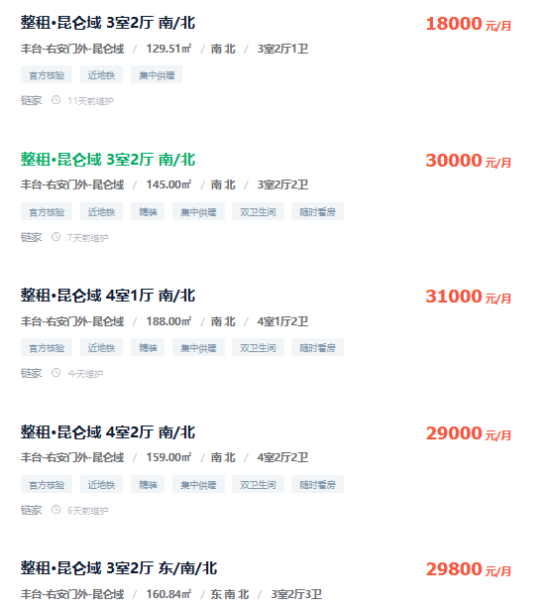
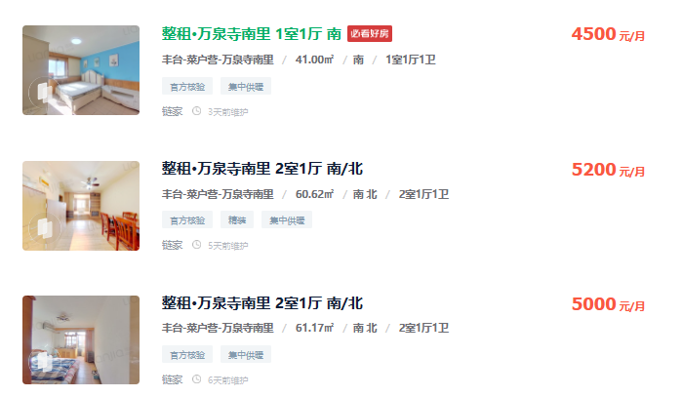
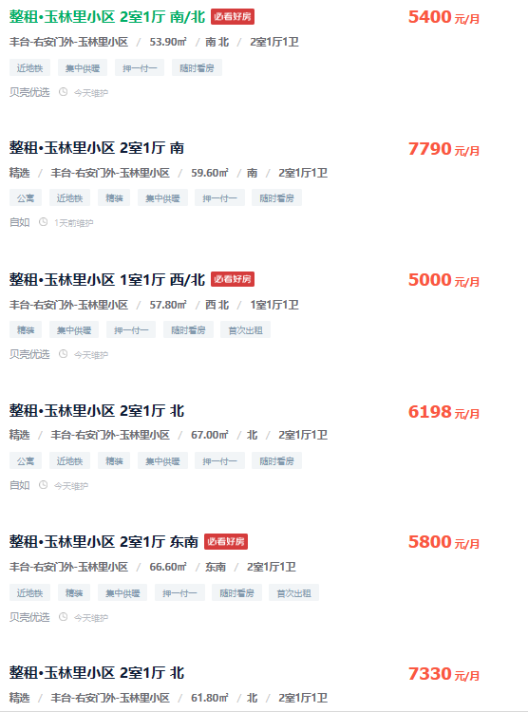
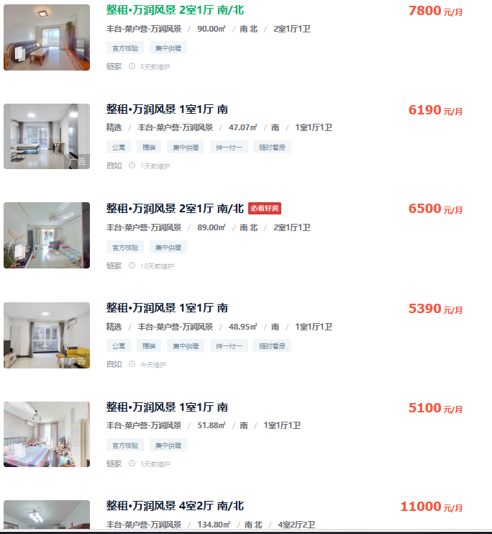
昆仑域 | 129.51 | 18000 | 139 | 玉林里小区 | 53.9 | 5400 | 100
 | 145 | 30000 | 207 |  | 59.6 | 7790 | 131
 | 188 | 31000 | 165 |  | 57.8 | 5000 | 87
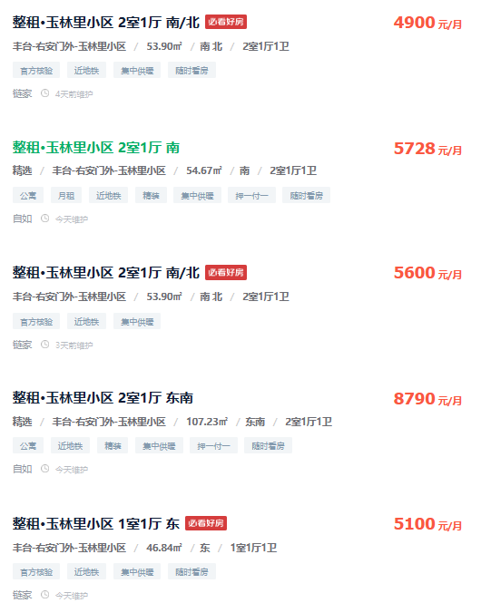
 | 159 | 29000 | 182 |  | 67 | 6198 | 93
 | 160.84 | 29800 | 185 |  | 66.6 | 5800 | 87
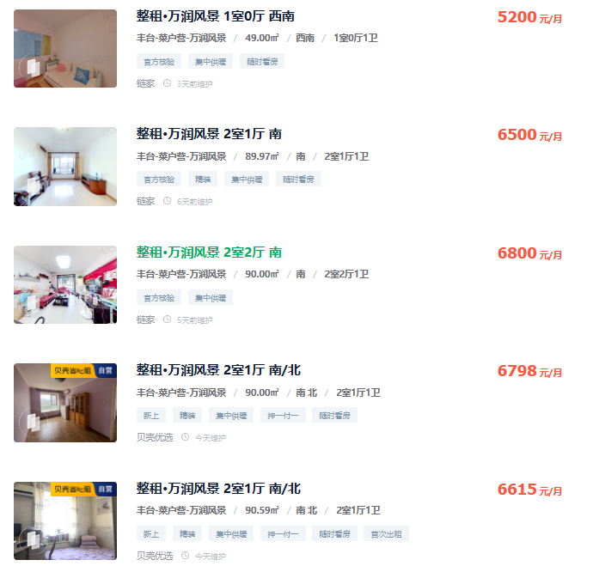
万泉寺南里 | 41 | 4500 | 110 |  | 61.8 | 7330 | 119
 | 60.62 | 5200 | 86 |  | 53.9 | 4900 | 91
 | 61.17 | 5000 | 82 |  | 54.67 | 5728 | 105
万润风景 | 90 | 7800 | 87 |  | 53.9 | 5600 | 104
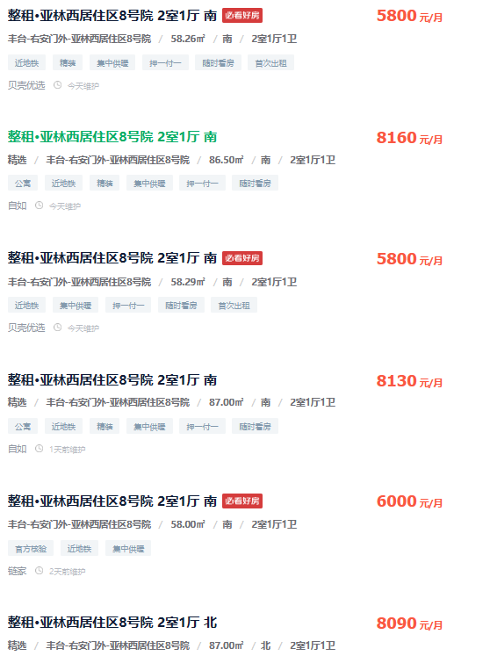
 | 47.07 | 6190 | 132 |  | 107.23 | 8790 | 82
 | 89 | 6500 | 73 |  | 46.84 | 5100 | 109
 | 48.95 | 5390 | 110
 | 51.88 | 5100 | 98
 | 134.8 | 11000 | 82
 | 49 | 5200 | 106
 | 89.97 | 6500 | 72
 | 90 | 6800 | 76
 | 90 | 6798 | 76
 | 90.59 | 6615 | 73
亚林西8号院 | 58.26 | 5800 | 100
 | 86.5 | 8160 | 94
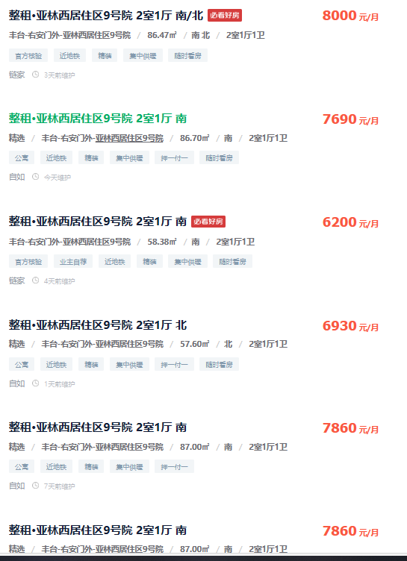
 | 58.29 | 5800 | 100
 | 87 | 8130 | 93
 | 58 | 6000 | 103
 | 87 | 8090 | 93
亚林西9号院 | 86.47 | 8000 | 93
 | 86.7 | 7690 | 89
 | 58.38 | 6200 | 106
 | 57.6 | 6930 | 120
 | 87 | 7860 | 90
中国玺 | 77 | 7700 | 100
 | 147 | 16000 | 109
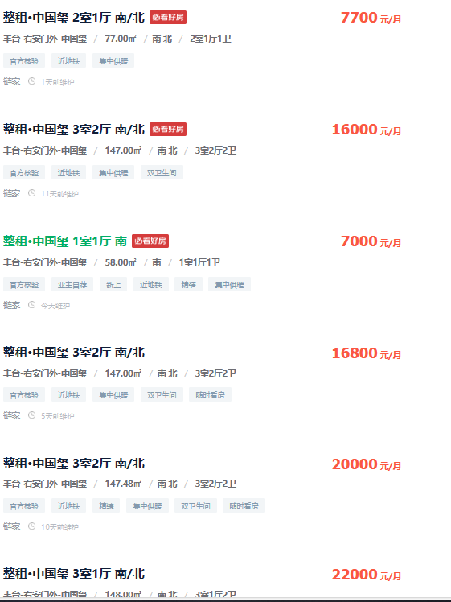
 | 58 | 7000 | 121
 | 147 | 16800 | 114
 | 147.48 | 20000 | 136
 | 148 | 22000 | 149
佑安府 | 75 | 8000 | 107
 | 89 | 13000 | 146

